Sheet2
شركه خيزران الذهبي لتجاره معدات المطابخ والمطاعم

محمد غياث بكري باع - العنوان : الصناعيه رقم 4 - الشارقه - الامارات العربيه المتحده جوال : 00971567774654

NO | Machine | GRUPI | NUMBER | NOTE
1 | 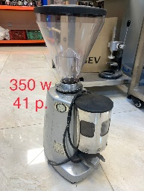 MAZZER |  | 90 |  | 650 | 58500
2 | 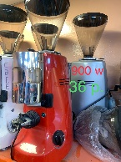 MAZZER JOULY 900W |  | 36 |  | 900 | 32400
3 | 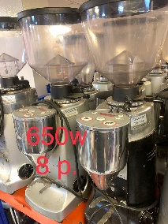 MAZZER ONDIMAND |  | 9 |  | 1600 | 14400
4 | 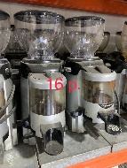 FEAMA |  | 16 |  | 700 | 11200
5 | 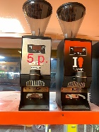 MAKABER |  | 5 |  | 900 | 4500
6 | 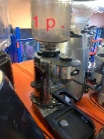 ROSSI ONDIMAND |  | 1 |  | 1000 | 1000
7 | 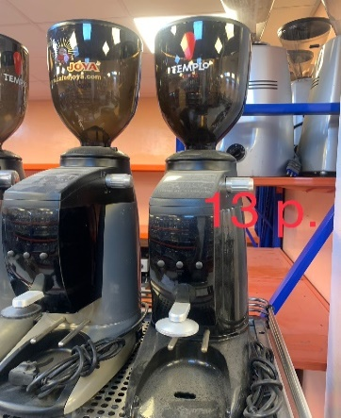 KOMBAC K8 |  | 14 |  | 1300 | 18200
8 | 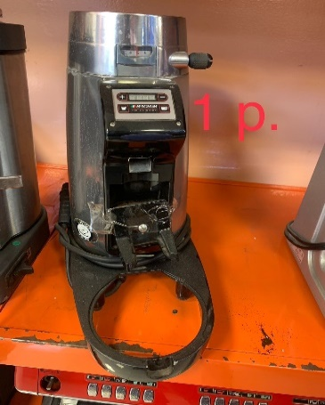 LA CIMBALI |  | 1 |  | 1300 | 1300
9 | 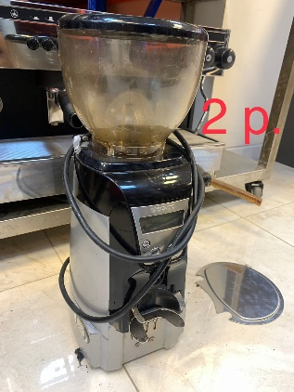 CASADIO |  | 2 |  | 1500 | 3000
10 | 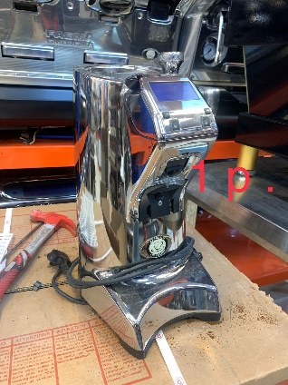 RONICA |  | 1 |  | 1600 | 1600
11 | 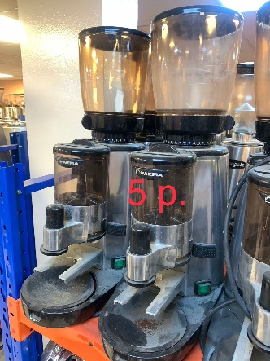 FEAMA |  | 5 |  | 700 | 3500
12 | 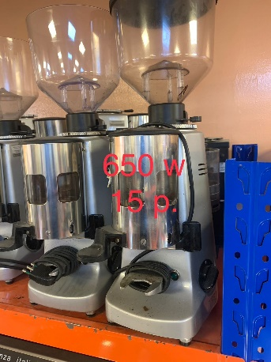 MAZZER 650 |  | 15 |  | 800 | 12000
13 | 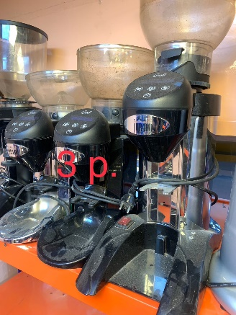 CONIL |  | 3 |  | 1200 | 3600
14 | 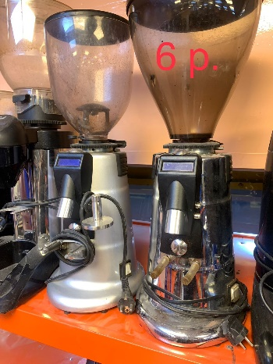 MACAP |  | 6 |  | 1100 | 6600
15 | 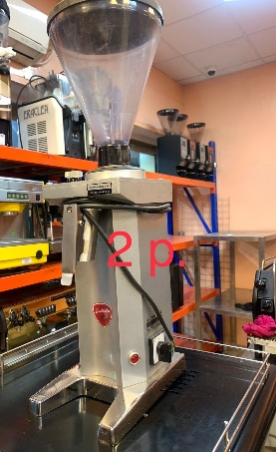 EUROCA |  | 2 |  | 1600 | 3200
16 | 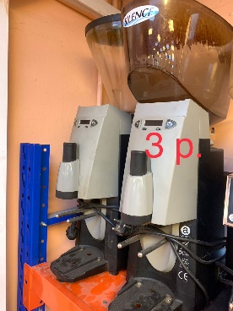 SANTTOS |  | 3 |  | 1300 | 3900
17 | 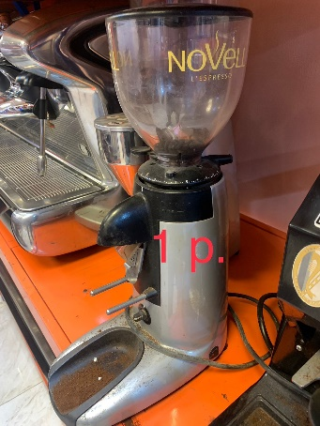 COMBAC K3 |  | 1 |  | 600 | 600
18 | 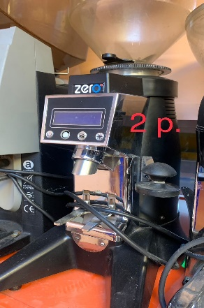 ZERO |  | 2 |  | 1200 | 2400
19 | 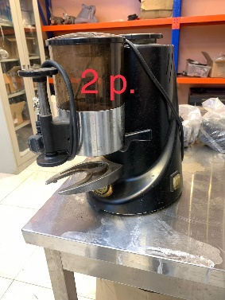 LASPASIALI |  | 2 |  | 500 | 1000
20 | 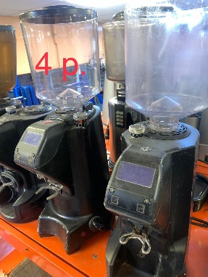 NOVA SIMONALI |  | 4 |  | 1300 | 5200
21 | 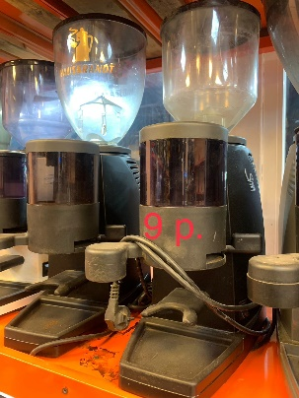 LA SANMARCCO |  | 9 |  | 650 | 5850
22 | 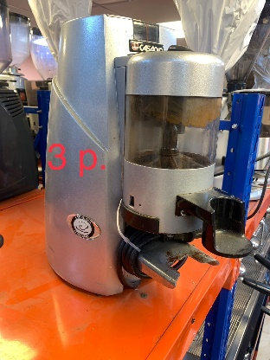 FEAMA |  | 3 |  | 700 | 2100
23 | 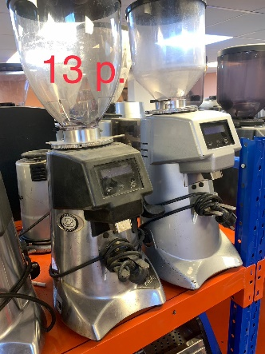 FIORANZATO F64 |  | 13 |  | 1600 | 20800
24 | 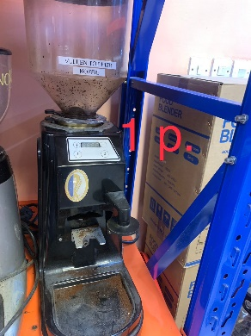 FIORANZATO F64 |  | 1 |  | 1000 | 1000
25 | 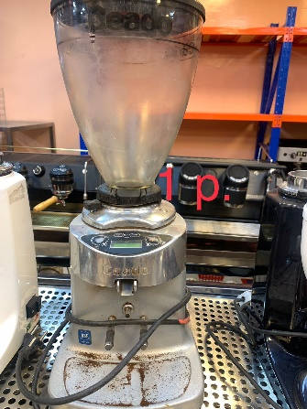 EUROCA |  | 1 |  | 1200 | 1200
26 | 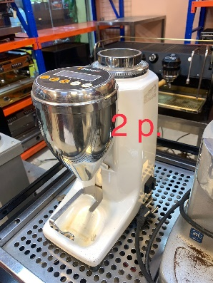 QRAMMER |  | 2 |  | 1200 | 2400
27 | 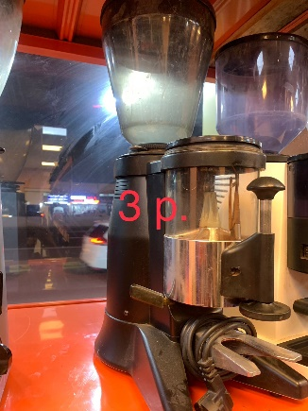 ZERO |  | 3 |  | 500 | 1500
28 | 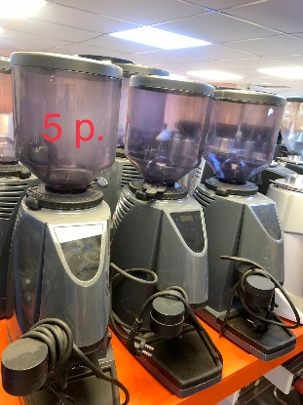 LA SAN MARCCO |  | 5 |  | 1600 | 8000
29 | 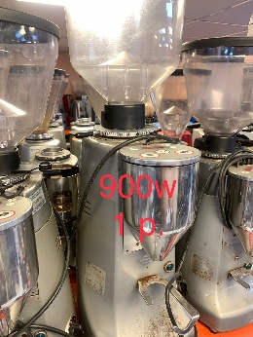 MAZZER 900 |  | 1 |  | 1800 | 1800
30 | 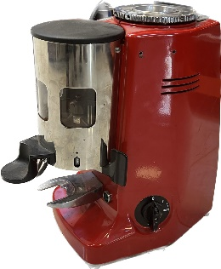 mazzer 650 |  | 41 |  | 750 | 30750
31 | 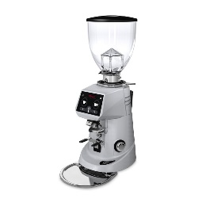 f64 outo |  | 11 |  | 1700 | 18700
32 | f83 outo |  | 2 |  | 1500 | 3000
33 | f64manual |  | 3 |  | 500 | 1500
34 | mazzer outo small |  | 4 |  | 500 | 2000
TOTAL |  |  | 317 |  |  | 288700

الماكينات المتبقية خارج الليست السابق بعد الفرز بتاريخ19\10\2022

شركه خيزران الذهبي لتجاره معدات المطابخ والمطاعم

محمد غياث بكري باع - العنوان : الصناعيه رقم 4 - الشارقه - الامارات العربيه المتحده جوال : 00971567774654

NO | Machine | GRUPI | number | NOTE
1 | FAEMA CLASICE OLD MODEL LEVA | 2GR | 1
2 | FUTRUMAT ARIETA | 2GR | 1 | SEMI
3 | FUTRUMAT ARIETA LEVA | 3GR | 1
4 | BRAZILIA | 2GR | 3 | SEMI
5 | FURUMAT RIMINI | 2GR | 2 | SEMI
6 | FUTRUMAT OTTIMA | 2GR | 1 | SEMI
7 | ASTORIA DORA | 2GR | 2 | SEMI
8 | SAN MARCO S105 | 2GR | 1 | SEMI
9 | SAN MARCO E85 | 1GR | 1 | SEMI
10 | SAN MARCO E85 | 2GR | 1 | SEMI
11 | MIRCAVY MANCAS | 2GR | 1
12 | VFA EXPRESS | 2GR | 1 | COMPACT
13 | LACIMBALI M28 | 2GR | 1 | SEMI
14 | EXPOBAR | 2GR | 1 | SEMI-COMPACT
15 | FUTRUMAT RIMINI | 2GR | 1 | COMPACT
16
17
18
19
20
TOTAL |  |  | 19

